Sheet1
更生後参考図
☆斜壁あり
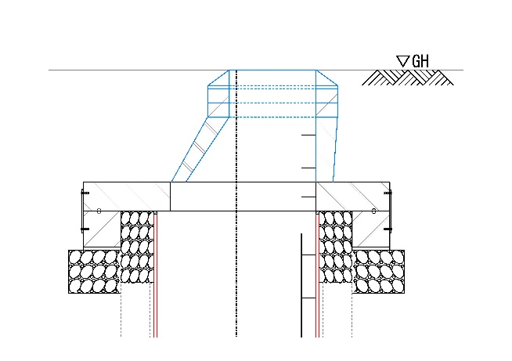
★インバートＡランク
見積依頼票
ＳＳホールシステム（自立マンホール更生工法）
見積依頼者（御社）
発注自治体
見積宛名
★インバートＢランク
件名
☆斜壁なし
施工場所
見積書有効期限
弊社見積書提出期限
人孔箇所数
設計業務段階
※1. マンホール内に付属施設がある場合には、撤去復旧となります。
※2. 「★インバートの状況」については下記をご参照ください。インバート状況によりインバート処理方法が変わります。「Aランク」の場合も、インバート撤去復旧を希望される際は「Bランク」とご記入ください。
・Aランク：健全 ：インバート整正→更生材据付
・Bランク：部分的な欠損 ：インバート撤去→更生材据付→インバート復旧
・Cランク：インバートがない
既設人孔形状
既設人孔 番号 | 施工 時間帯 | 人孔形状 |  |  | h. ﾏﾝﾎｰﾙ 深さ | a. GL～直壁 深さ | 排水区分 | 流出管 |  |  |  | ①流入管 |  |  |  | ②流入管 |  |  |  | ③流入管 |  |  |  | ★ ｲﾝﾊﾞｰﾄ の状況 | 水深 または 流量 | ☆ | 防食対策の必要性 | 中間 ｽﾗﾌﾞ | 付属 施設 | 土質 ﾃﾞｰﾀ の有無
 |  | 種別 | 円形 矩形 | 現場打 組立 |  |  | 汚水/雨水 合流 | 管径 | 管種 | 管更生 | 土被り | 管径 | 管種 | 管更生 | 土被り | 管径 | 管種 | 管更生 | 土被り | 管径 | 管種 | 管更生 | 土被り |  |  | 斜壁の必要性
No.1 | 昼間 | 1号 | 円形 | 現場打 | 5.00ｍ | 1.50ｍ | 汚水 | φ300㎜ | HP | 有 | 2.00ｍ | φ300㎜ | HP | 有 | 2.00ｍ |  |  |  |  |  |  |  |  | Aランク | 100mm | 有 | 有 | 有 | 内副管 | 有

